상품제안서
혜민원 명단비급 발효침향환, 가정의달 건강한첩 침향환 30세트 어버이날선물 카네이션 스승의날 홍삼스틱 사은품 답례품 선물세트 | 상품코드: F30171

 |  |  |  |  |  |  | 02-412-0044 | www.easy1.co.kr
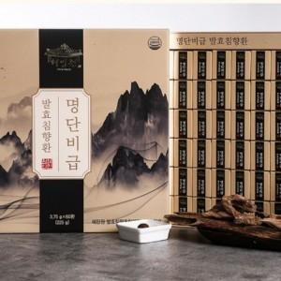

【상세/제작정보】 | 소량주문 가능합니다

【인쇄/포장옵션】 | / 포장불가능

【공급단가】 | 수량 | 20~ | 50~ | 100~ | 300~ | 500~
*VAT별도 | 단가 | 86,400원 | 84,960원 | 82,800원 | 81,350원 | 79,200원

【상품 URL】 | http://www.easy1.co.kr/src/goods_detail.php?gdno=30171

